Генератор паролей
 | Задание | Разработать набор из 8 тестовых кейсов для проверки корректности работы генератора паролей http://www.onlinepasswordgenerator.ru/ (как выглядит генератор паролей показано ниже)

 | 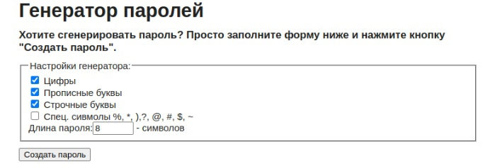

 | Примечание. Предполагается что перед тестами систему приводят в тестируемое состояние, а после возвращают в исходное состояние
 | Примечание. Используйте рандомные данные по возможности, для избегания эффекта пестицида

 | Название каждого тест кейса должно быть уникальным. Чтобы опытный тестер НЕ заглядывая в ШАГИ должен сразу понять что нужно проверить.
 | Использовать обезличенные формулировки — "Выполнить, загрузить" лучше чем "выполните"
 | Избегать расплывчатых формулировок "корректный", "некорректный" и тд
 | Тест кейсы делать независимыми друг от друга.
 | НЕ используйте формулировку "проверка того что" в названии
 | Тесты располагать от самых приоритетных к менее приоритетным

 | Тест сьют - группа тест-кейсов, обьединненая по общему признаку
 | Тест кейс - последовательность действий, направленная на проверку какого-либо функционала

Номер Тест кейса/ID | Название | Предварительные шаги | Шаги | Данные | Ожидаемый результат | attach: | Фактический результат
1 | При клике на кнопку "Создать пароль" генерируется 10 вариантов паролей | Открыть генератор паролей | Выбрать в генераторе одну из групп символов | Примеры: Цифры Прописные буквы | Чекбокс у выбранной группы отмечается галочкой
 |  |  | Установить длину пароля
 |  |  | Клик "Создать пароль" | Примеры: 8 10 | 1. В результате отображается 10 сгенерированных паролей | 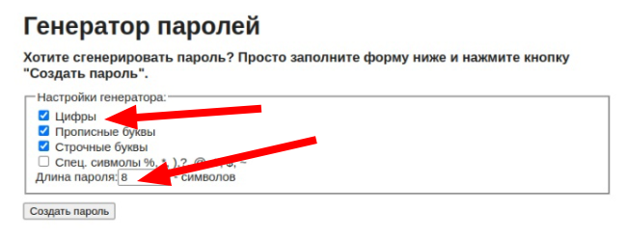
2 | Сгенерированные пароли состоят из выбранных групп символов | Открыть генератор паролей | Выбрать в генераторе группы символов | Примеры: Цифры Прописные буквы Строчные буквы Спец символы | Чекбокс у выбранной группы отмечается галочкой
 |  |  | Установить длину пароля | Примеры: 8 10
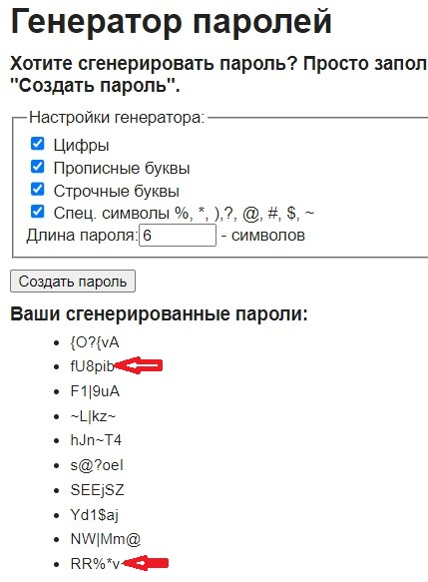
 |  |  | Клик "Создать пароль" |  | 1. Все сгенерированные пароли содержат символы выбранных групп символов
3 | При генерации пароли должны включать хотя бы один символ из каждой группы | Открыть генератор паролей | Выбрать в генераторе группы символов | Примеры: Цифры Прописные буквы Строчные буквы Спец символы | Чекбокс у выбранной группы отмечается галочкой
 |  |  | Установить длину пароля | Примеры: 6
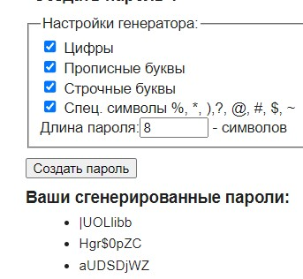
 |  |  | Клик "Создать пароль" |  | 1. Все сгенерированные пароли содержат хотя бы один символ из каждой группы
4 | При клике на кнопку "Создать пароль" количество символов сгенерированного пароля соотсветсвует введенному числу в соответствующее текстовое поле |  | Установить длину пароля | Примеры: 8
 |  | Открыть генератор паролей | Клик "Создать пароль" |  | 1. Все сгенерированные пароли содержат 8 символов

5 | При повторном нажатии кнопки “Создать пароль” генерируются новые пароли |  | Установить длину пароля | Примеры: 9
 |  | Открыть генератор паролей | 2 раза нажать "Создать пароль" |  | 1. Все сгенерированные пароли должны отличаться при нажатии "Создать пароль" повторно
 |  |  |  |  |  | 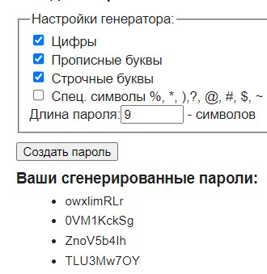 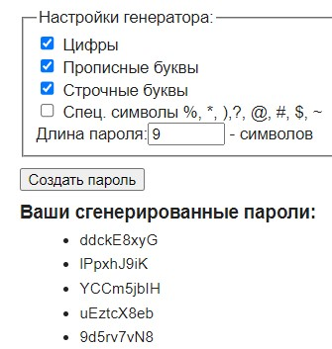
6 | По умолчанию включены следующие группы символов: Цифры, Прописные буквы, Строчные буквы. Длина установлена равной 8 символам |  |  |  | 1. Выбраны группа: цифры, прописные буквы, строчные буквы. Количество символов 8.
 |  | Открыть генератор паролей
 |  |  |  |  |  | 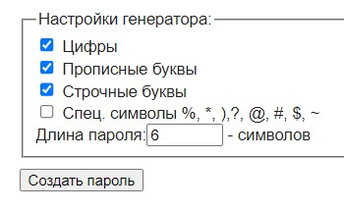
7 | Нет результата при выборе длины пароля от 100 символов |  | Установить длину пароля | Примеры: 100 | 1. Генератор не даёт создать пароли с количеством символов от 100
 |  | Открыть генератор паролей
 |  |  |  |  |  | 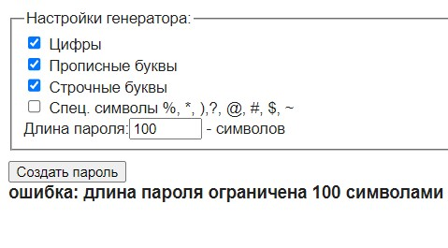
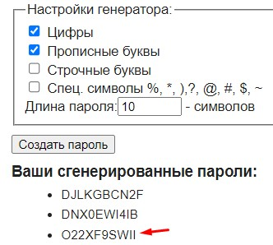
8 | При выбору группы цифры и прописные буквы нет повторяющихся символов |  | Выбрать в генераторе одну из групп символов | Примеры: Цифры Прописные буквы | Чекбокс у выбранной группы отмечается галочкой
 |  | Открыть генератор паролей | Установить длину пароля | Примеры: 10
 |  |  | Клик "Создать пароль" |  | 1. В результате генерируется пароли без повторяющихся символов

